Worksheet
 | Alklima B.V.
 | Van Hennaertweg 29
 | 2952 CA Alblasserdam
 | NEDERLAND
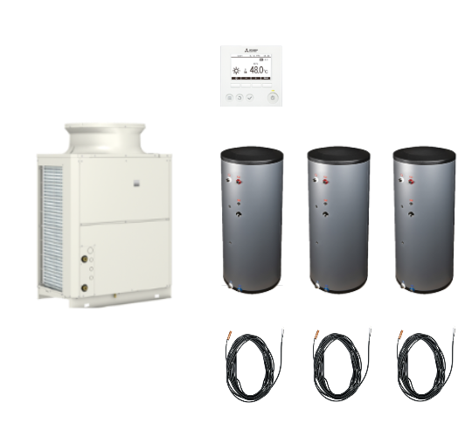
Code | QAHV-01-3SB500 SET
Product | HT CO2 warmtepomp 1x40kW icm 3 spiraalboilers 500 liter

Vermogen & prestaties
Naam |  | Waarde | Eenheid
Energie-efficiëntieklasse waterverwarming (811/2013/EU) |  | A

Elektrische gegevens
Naam |  | Waarde | Eenheid
Voeding, fase & frequentie |  | 400V / 3~N+a / 50 Hz
Voeding, fase & frequentie (Monoblock) |  | 380.00 - 415.00V / 3 / 50 Hz
Afzekering (traag) |  | 40 | A

Technische gegevens
Naam |  | Waarde | Eenheid
Type koudemiddel (GWP) |  | R744 (1)
Koudemiddelinhoud |  | 6.5 | kg
Max. verwarmingsaanvoertemperatuur |  | 90 | °C
Luchthoeveelheid |  | 0.00 - 13200.00 | m³/h
Luchttemperatuur |  | -25.00 - 43.00 | °C

Geluidsprestaties
Naam |  | Waarde | Eenheid
Geluidsniveau (in bedrijf) |  | 56.00 - 58.00 | dB(A)

Afmetingen & aansluitingen
Naam |  | Waarde | Eenheid
Afmetingen (HxBxD) |  | 1837 × 1220 × 760 | mm
Gewicht |  | 400 | kg
Capaciteitsprofiel |  | XXL

Uitvoering & werking
Naam |  | Waarde | Eenheid
Bediening op afstand |  | Ja
Opstelling apparaat |  | Buitenopstelling
Geschikt voor warm tapwater |  | Ja
Warm tapwater regeling geïntegreerd |  | Ja
Geschikt voor actieve koeling |  | Nee

Pomp gegevens
Naam |  | Waarde | Eenheid
Extern beschikbare druk systeempomp bij nom. flow |  | 77 | bar
Nom. debiet afgiftesysteem |  | 0.28 | l/s

